List1
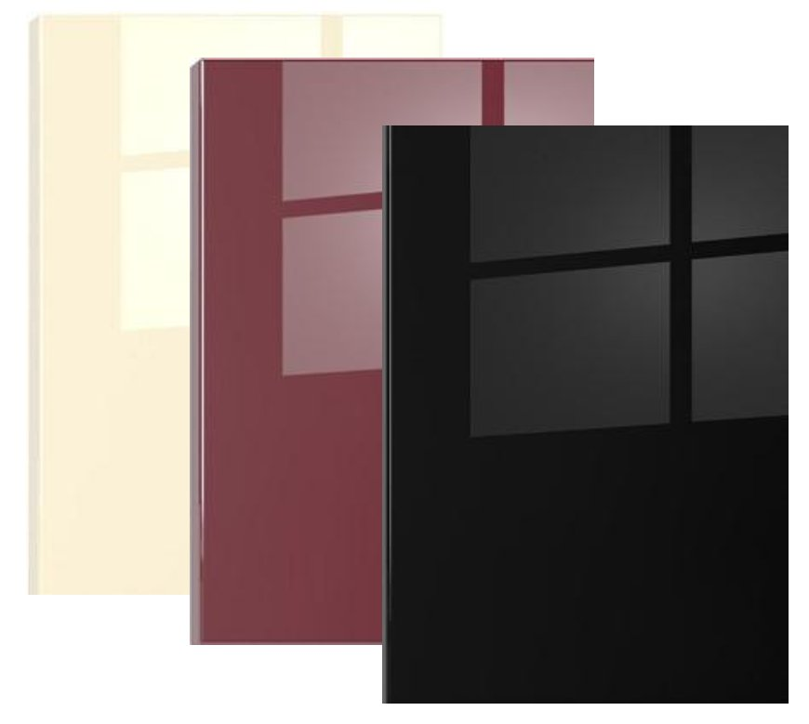
 |  |  | OBJEDNÁVKOVÝ FORMULÁŘ DVÍŘKA AKRYL

 |  |  | AKRYL GLASS SCR - Jednostranná

 |  |  |  | Dr. K. Farského 291 |  | Vyplňte pouze políčka označená touto barvou
 |  |  |  | Vysoké nad Jizerou
 |  |  |  | 521 11

 |  |  |  | DODAVATEL
 |  |  |  | Telefon: 481 593 299
 |  |  |  | Mobil 1 : +420 777 120 260
 |  |  |  | Mobil 2 : +420 776 720 260
 |  |  |  | Email : novotny@ardea-cz.cz
 |  |  |  | : kovani.novotny@seznam.cz

ODBĚRATEL |  | Jméno a Příjmení |  |  |  | Dvířka plná |  | 1937 | Kč/m2
 |  | Firma
 |  | Ulice a čp. |  |  |  | Dvířka s vitrínou |  | 2325 | Kč/m2
 |  | Město
 |  | PSČ
 |  | IČO |  |  |  | u materiálu 1982 bílá a 11046 bílá polar je cena za plné dvířko 1837,-/m2
 |  | DIČ |  |  |  |  |  |  | za vitrínu 2205,-/m2
 |  | Mobil
 |  | E-mail

1982 Bílá | 7496 Bílá starožitná | 2803 Černá | 85382 tmavošedá | 85383 šedá tmavá | 7498 Kapucino |  |  | 11046 Bílá polar

BARVA RAL |  |  | Datum objednání: | 2025-07-21

Položka | Název ( popis) | Výška (mm) | Šířka (mm) | Provedení(plná=P, vitrína=V) | ks | m2 | Cena bez DPH
1. |  |  |  |  |  | 0 | 0.00 Kč
2. |  |  |  |  |  | 0 | 0.00 Kč
3. |  |  |  |  |  | 0 | 0.00 Kč
4. |  |  |  |  |  | 0 | 0.00 Kč
5. |  |  |  |  |  | 0 | 0.00 Kč
6. |  |  |  |  |  | 0 | 0.00 Kč
7. |  |  |  |  |  | 0 | 0.00 Kč
8. |  |  |  |  |  | 0 | 0.00 Kč
9. |  |  |  |  |  | 0 | 0.00 Kč
10. |  |  |  |  |  | 0 | 0.00 Kč
11. |  |  |  |  |  | 0 | 0.00 Kč
12. |  |  |  |  |  | 0 | 0.00 Kč
13. |  |  |  |  |  | 0 | 0.00 Kč
14. |  |  |  |  |  | 0 | 0.00 Kč
15. |  |  |  |  |  | 0 | 0.00 Kč
16. |  |  |  |  |  | 0 | 0.00 Kč
17. |  |  |  |  |  | 0 | 0.00 Kč
18. |  |  |  |  |  | 0 | 0.00 Kč
19. |  |  |  |  |  | 0 | 0.00 Kč
20. |  |  |  |  |  | 0 | 0.00 Kč
21. |  |  |  |  |  | 0 | 0.00 Kč
22. |  |  |  |  |  | 0 | 0.00 Kč
23. |  |  |  |  |  | 0 | 0.00 Kč
24. |  |  |  |  |  | 0 | 0.00 Kč
25. |  |  |  |  |  | 0 | 0.00 Kč
26. |  |  |  |  |  | 0 | 0.00 Kč
27. |  |  |  |  |  | 0 | 0.00 Kč
28. |  |  |  |  |  | 0 | 0.00 Kč
29. |  |  |  |  |  | 0 | 0.00 Kč
30. |  |  |  |  |  | 0 | 0.00 Kč
31. |  |  |  |  |  | 0 | 0.00 Kč
32. |  |  |  |  |  | 0 | 0.00 Kč
33. |  |  |  |  |  | 0 | 0.00 Kč
34. |  |  |  |  |  | 0 | 0.00 Kč
35. |  |  |  |  |  | 0 | 0.00 Kč
36. |  |  |  |  |  | 0 | 0.00 Kč
37. |  |  |  |  |  | 0 | 0.00 Kč

Celkem |  |  |  |  | 0 | 0 | 0.00 Kč
Cena s DPH |  |  |  |  |  |  | 0.00 Kč

U samostatných dílců jako jsou třeba boky,různé obkladové dílce a podobně je nutné dodat technický výkres s okótováním a označením, která
hrana má být s rádiusem a označením, které hrany a plochy mají být stříkané a které ne.Tyto samostatné dílce Vám naceníme dle Vámi přiložené
dokumentace.

Poznámka

Po odeslání tohoto formuláře Vám potvrdíme termín dodání a cenu dopravy k Vám E-mailem.

